調整中ver.4.0.1
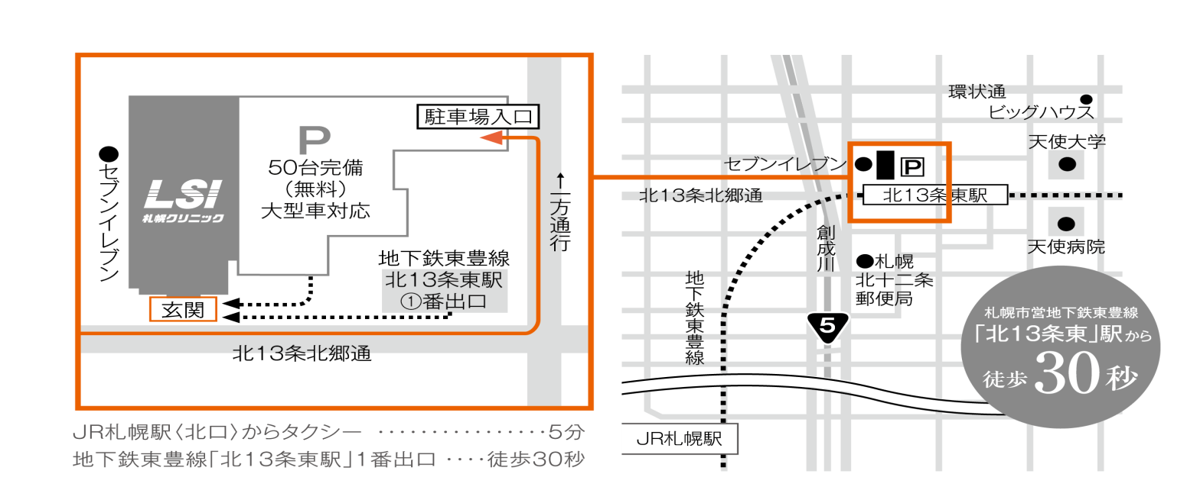
 |  |  |  |  |  |  |  |  |  |  |  |  |  |  |  |  |  |  |  |  | 記入日: |  |  |  |  | 年 |  |  | 月 |  |  | 日

受付日時： |  |  |  | 年 |  |  | 月 |  |  |  |  | 日 |  |  | ( |  |  | ) |  |  |  |  |  | 時 |  |  |  |  | 分

紹介元医療機関：
名 称
所在地 |  |  |  |  |  |  |  |  |  |  |  |  |  |  | 診療科 |  |  |  |  |  |  |  |  |  |  |  |  |  |  | ( |  |  |  | )
TEL/FAX |  |  |  |  |  |  |  |  |  |  |  |  |  |  | ご担当医名

当院ID欄
フリガナ |  |  |  |  |  |  |  |  |  |  |  |  |  |  | 生年月日
受診者氏名 |  |  |  |  |  |  |  |  |  |  |  |  |  |  |  |  |  |  |  | 年 |  |  |  |  | 月 |  |  |  |  | 日
性別 |  |  |  |  |  |  |  |  |  |  |  |  |  |  | 連絡先
住所

診断名： (疑いは不可)

貴院のカルテ及びレセプトに同一の診断名・内容の記載が必要です。（レセプト審査時に貴院レセプトと照合が行われます）

検査目的：
 |  | 心疾患 |  |  |  | 虚血性心疾患による心不全患者で心筋組織のバイアビリティ診断（他の検査で判断のつかない場合に限る）、 心サルコイドーシスの診断（心臓以外で類上皮細胞肉芽腫が陽性でサルコイドーシスと診断され、 かつ心臓病変を疑う心電図または心エコー所見を認める場合に限る） または、心サルコイドーシスにおける炎症部位の診断が必要とされる場合

 |  | 血管炎 |  |  |  | 高安動脈炎等の大型血管炎において、他の検査で病変の局在または活動性の判断のつかない場合 （不明熱の鑑別診断や疑い症例での診断目的は保険適用外） ※血管炎の場合は、病名および実施した検査も記入してください ※画像データ（CD-R）のご持参をお願いします。他院で実施した場合、医療機関名も記載してください。

 |  | 病名 |  |  |  |  |  |  |  |  |  |  |  |  |  |  |  |  |  |  |  | 【どちらかを選択してください】
 |  | 実施した検査： （3ヶ月以内） |  |  |  |  | 検査名、実施日（ |  |  |  |  |  |  |  |  |  |  |  |  |  |  |  |  |  |  |  |  |  |  |  |  |  | ）
 |  | てんかん |  |  |  | 難治性部分てんかんで外科的切除が必要とされる場合
 |  | 自費（税込74,800円） |  |  |  | 上記に当てはまらない場合

臨床経過や検査結果：
 |  | 別紙参照 |  |  |  |  |  |  |  |  |  |  |  |  |  |  |  |  |  |  |  |  |  |  |  |  |  |  |  |  |  |  |  | ※症状経過、検査結果、治療経過、今後の治療予定などを具体的にご記載ください

注意事項：
 | 記載に不備がある場合は再提出をお願いすることがございます。
 | 保険適用がない場合、あるいは現在までの臨床情報では保険診療対象外と判断した場合には自費での受診をお願いすることがございます。

患者情報詳細：
糖尿病 |  |  |  |  | 血糖高値時TEL |  |  |  |  |  |  |  |  |  |  |  | 身長体重 |  |  |  |  |  | cm |  |  |  |  |  |  | kg
ｲﾝｽﾘﾝ注射 |  |  |  |  | 酸素投与 |  |  |  |  |  | ( |  | ） | L/分 |  |  | 移動方法
経口血糖降下薬 |  |  |  |  | ﾖｰﾄﾞｱﾚﾙｷﾞｰ |  |  |  |  |  |  |  |  |  |  |  | 感染症 |  |  |  |  |  |  | （ |  |  |  |  |  |  |  |  | )
ｲﾝｽﾘﾝﾎﾟﾝﾌﾟ |  |  |  |  | 妊娠 |  |  |  | 妊娠中は受診不可 |  |  |  |  |  |  |  | ｺﾛﾅﾜｸﾁﾝ |  | 直近の接種日( |  |  |  |  |  | 月 |  | 日)

結果について：
至急報告 |  |  |  |  |  |  | ( |  |  | 月 |  | 日 |  |  |  | 時）頃までにFAX希望 |  |  |  |  |  |  |  |  |  |  |  | 月 |  |  | 日
画像形式 |  |  |  |  |  |  |  |  |  |  |  |  |  |  | （記載のない場合はCDで作成します）

≪受診者様ご確認用≫ PET/CT検査について

お名前 |  |  |  |  |  |  |  |  |  |  |  |  |  | 様

検査日 |  |  |  |  |  |  |  | 受付時間 |  |  |  |  |  |  |  |  |  |  |  | 終了予定

注意事項 |  |  | 検査当日の |  |  |  |  |  |  |  |  |  |  |  |  | から絶食としてください。

〈食事について〉 ・受付時間の6時間前からは絶食としてください。 ・飲み物は糖分の入っていない水かお茶にしてください。なお、飲み物は多めに摂取してください。 ・注射後、1時間安静にしていただいた後、撮影（検査）開始となります。 〈その他〉 ・検査前日と当日の、激しい運動は控えてください。(ランニング・雪かき等) ・当日お越しになる際は、荷物など重たいものを持つことは控えてください。 ・胃バリウム、注腸バリウムやガストログラフィンを用いた検査は1週間程度の期間を空けてください。 ・大腸刺激性下剤の当日使用は止めていただきます。(浸透圧性下剤の使用は問題ありません) ・金属（下着の金具、ボタン等）の飾りのない衣服であれば着替えずに検査が行えます。 （検査着も準備しております） ・入れ歯は検査時に外していただきますので、入れ歯安定剤などの使用は控えてください。 〈糖尿病の方へ〉 ・検査当日朝は、糖尿病の薬、インスリン注射を使用されると、 検査結果に影響がありますので、中止してください。 詳細は主治医の先生にご確認ください。 ・その他のお薬に制限はありません。 ・検査当日、空腹時の血糖値が150mg/dl 以上の場合、検査中止となる場合があります。 〈女性の方へ〉 ・妊娠中の方は検査をお受けできません。

持ち物 |  |  | ①現金（クレジットカード可）、②保険証、③本用紙

